Лист1
Aurora D2-AI android | 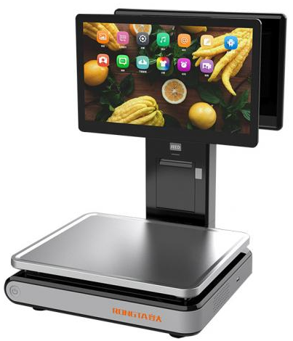
Aurora D2-AI windows
Aurora Y3L-AI PC Based Scale | 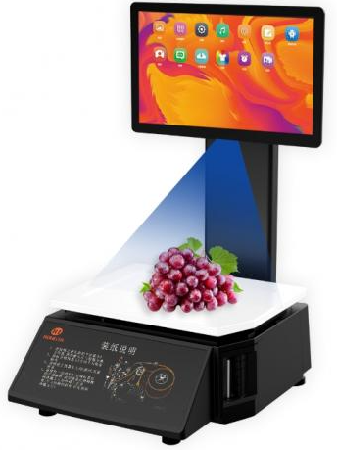
ИВ-3С Индикатор выносной к весам МК-А21(ИВ) | 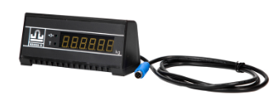
MK-6.2-SL(12") MK-15.2-SL(12") MK-32.2-SL(12") | 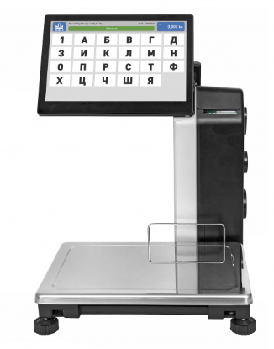
MK-6.2-S2L(12") MK-15.2-S2L(12") MK-32.2-S2L(12") Весы с печатью этикеток S2L-с дисплеем покупателя | 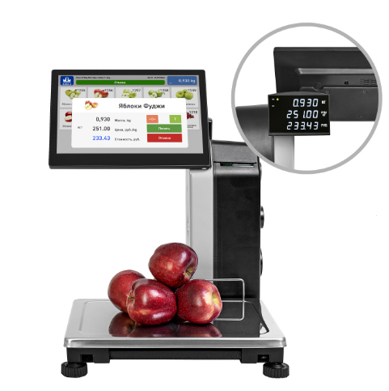
ТВ-M-60.2-A3 (min 0,2 кг) ТВ-M-150.2-A3 (min 0,4 кг) ТВ-M-300.2-A3 (min 1,0 кг) ТВ-M-600.2-A3 (min 2,0 кг) | 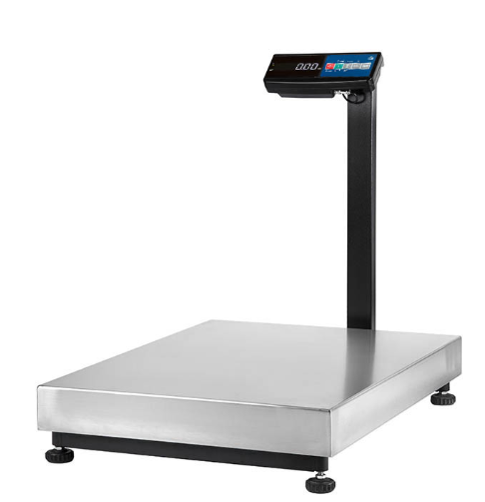
4D-U-1-1000-A (min 4,0 кг) 4D-U-1-2000-A (min 10,0 кг) | 